상품제안서
로이체 블루투스마우스 RX-380BT | 상품코드: S01401

 |  |  |  |  |  |  | 02-713-8555 | www.synergygift.co.kr
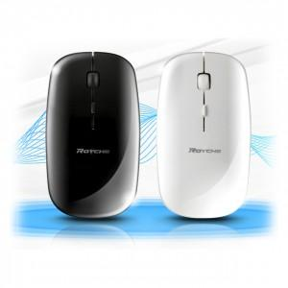

【상세/제작정보】 | .

【인쇄/포장옵션】 | 실크, 레이저 / 포장지포장

【공급단가】 | 수량 | 100~ | 300~ | 500~ | 1,000~ | 3,000~
*VAT별도 | 단가 | 8,950원 | 8,620원 | 8,290원 | 7,960원 | 7,760원

【상품 URL】 | https://www.synergygift.co.kr:443/src/goods_detail.php?gdno=1283

